Estadística CEP Oct-Dic 2019
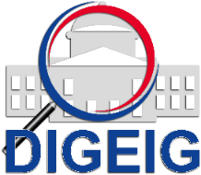
DIRECCIÓN GENERAL DE ÉTICA E INTEGRIDAD GUBERNAMENTAL
"Año de la Innovación y la Competitividad"

COMISIONES DE ÉTICA PÚBLICA (CEP) CONFORMADAS POR TIPO TRIMESTRE OCTUBRE-DICEMBRE 2019

 | Tipo de Conformación | Cantidad
 | CEP Dependencia | 2
 | Total general | 2

COMISIONES DE ÉTICA PÚBLICA (CEP) CONFORMADAS A NIVEL NACIONAL TRIMESTRE OCTUBRE-DICIEMBRE 2019

 | Macroregión | Cantidad
 | Norte | 2
 | Total general | 2

